63 小学校不登校児童数（児童１万人当たり）
63 小学校不登校児童数（児童１万人当たり）

 | 時点 2024(R6)年度（毎年）
 | 単位 人 |  |  |  |  |  |  | 偏差値 |  | 44.7
順位 |  | 都道府県名 |  | 数 値 |  | 順位 | 都道府県名 |  | 数 値

 |  | 0 | 全 国 |  | 231.8 | 24 | 0 | 北海道 |  | 225.9
1 |  | 0 | 沖 縄 |  | 353.6 | 25 | 0 | 滋 賀 |  | 222.7
2 |  | 0 | 島 根 |  | 332.2 | 26 | 0 | 兵 庫 |  | 221.8
3 |  | 0 | 長 野 |  | 317.3 | 27 | 0 | 新 潟 |  | 219.8
4 |  | 0 | 静 岡 |  | 300.5 | 28 | 0 | 東 京 |  | 218.3
5 |  | 0 | 福 岡 |  | 294.8 | 29 | 0 | 長 崎 |  | 218.1
6 |  | 0 | 宮 城 |  | 282.0 | 30 | 0 | 大 阪 |  | 215.8
7 |  | 0 | 愛 知 |  | 257.6 | 31 | 0 | 大 分 |  | 212.0
8 |  | 0 | 広 島 |  | 257.0 | 32 | 0 | 鹿児島 |  | 210.7
9 |  | 0 | 愛 媛 |  | 256.0 | 33 | ◎ | 千 葉 |  | 207.7
10 |  | 0 | 岐 阜 |  | 248.5 | 34 | 0 | 群 馬 |  | 204.1
11 |  | 0 | 栃 木 |  | 246.6 | 34 | 0 | 佐 賀 |  | 204.1
12 |  | 0 | 鳥 取 |  | 245.3 | 36 | 0 | 高 知 |  | 203.8
13 |  | 0 | 富 山 |  | 244.7 | 37 | 0 | 秋 田 |  | 199.1
14 |  | 0 | 神奈川 |  | 237.1 | 38 | 0 | 岡 山 |  | 195.1
15 |  | 0 | 和歌山 |  | 235.2 | 39 | 0 | 青 森 |  | 192.2
16 |  | 0 | 山 口 |  | 234.4 | 40 | 0 | 宮 崎 |  | 188.0
17 |  | 0 | 奈 良 |  | 232.8 | 41 | 0 | 山 形 |  | 186.2
18 |  | 0 | 三 重 |  | 232.7 | 42 | 0 | 香 川 |  | 184.7
19 |  | 0 | 熊 本 |  | 229.8 | 43 | 0 | 福 島 |  | 183.1
20 |  | 0 | 山 梨 |  | 229.5 | 44 | 0 | 埼 玉 |  | 181.1
21 |  | 0 | 石 川 |  | 229.3 | 45 | 0 | 岩 手 |  | 180.6
小学校不登校児童数 （児童1万人当たり）
北海道 | 225.90
青 森 | 192.20
岩 手 | 180.60
宮 城 | 282.00
秋 田 | 199.10
山 形 | 186.20
福 島 | 183.10
茨 城 | 226.70
栃 木 | 246.60
群 馬 | 204.10
埼 玉 | 181.10
千 葉 | 207.70
東 京 | 218.30
神奈川 | 237.10
新 潟 | 219.80
富 山 | 244.70
石 川 | 229.30
福 井 | 159.40
山 梨 | 229.50
長 野 | 317.30
岐 阜 | 248.50
静 岡 | 300.50
愛 知 | 257.60
三 重 | 232.70
滋 賀 | 222.70
京 都 | 227.60
大 阪 | 215.80
兵 庫 | 221.80
奈 良 | 232.80
和歌山 | 235.20
鳥 取 | 245.30
島 根 | 332.20
岡 山 | 195.10
広 島 | 257.00
山 口 | 234.40
徳 島 | 177.10
香 川 | 184.70
愛 媛 | 256.00
高 知 | 203.80
福 岡 | 294.80
佐 賀 | 204.10
長 崎 | 218.10
熊 本 | 229.80
大 分 | 212.00
宮 崎 | 188.00
鹿児島 | 210.70
沖 縄 | 353.60
22 |  | 0 | 京 都 |  | 227.6 | 46 | 0 | 徳 島 |  | 177.1
23 |  | 0 | 茨 城 |  | 226.7 | 47 | 0 | 福 井 |  | 159.4

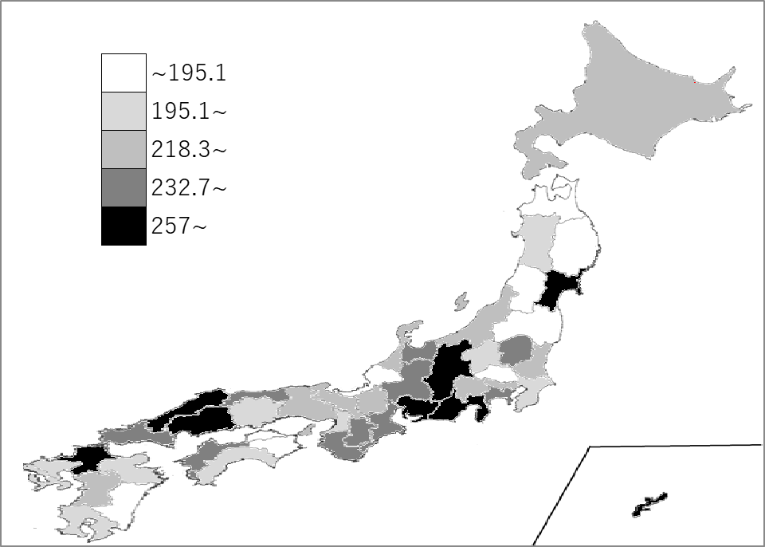
千葉県の推移
令和2年度 | 87.2 | 34
令和3年度 | 117.6 | 32
令和4年度 | 152.2 | 32
令和5年度 | 191.4 | 33
令和6年度 | 207.7 | 33

《備 考》 ・資料出所 文部科学省「児童生徒の問題行動・不登校等生徒指導上の諸課題に関する調査」 ・参 考 千葉県の不登校児童数は、6,143人で7位。全国は、137,704人。

